ESCÁRCEGA
INSTITUTO ELECTORAL DEL ESTADO DE CAMPECHE
“25 ANIVERSARIO DEL IEEC, 1997-2022”
PROCESO ELECTORAL ESTATAL ORDINARIO 2021
MAPA DE LOS RESULTADOS DE LA ELECCIÓN DE AYUNTAMIENTOS

AYUNTAMIENTO DE ESCÁRCEGA |  |  |  |  |  |  |  |  |  | Resultados con base a la Sesión del Cómputo Municipal celebrada el 9 de junio de 2021.
VAXCAMPECHE | PT | PVEM | MOVIMIENTO CIUDADANO | MORENA | PES | RSP | FXM | CANDIDATOS/AS NO REGISTRADOS/AS | VOTOS NULOS | VOTACIÓN T. EMITIDA
7,179 | 351 | 605 | 8,559 | 6,991 | 254 | 225 | 115 | 1 | 860 | 25,110
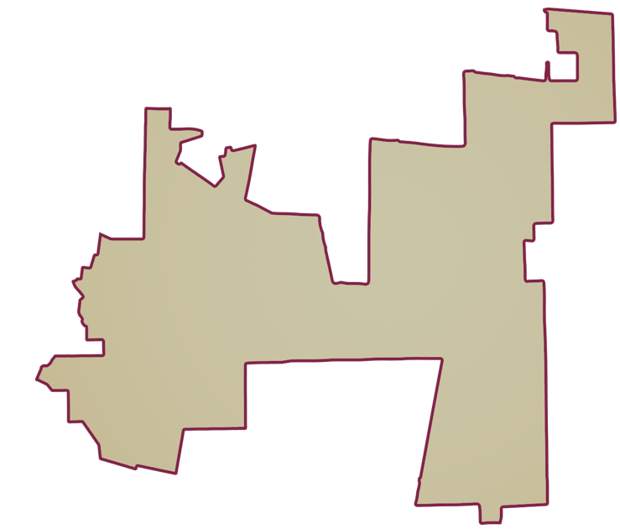
PAN | MOVIMIENTO CIUDADANO |  | PRI | PVEM | NUEVA ALIANZA
2,067 | 4,552 | 560

GANADOR
PARTICIPACIÓN CIUDADANA | 58.9894%
ABSTENCIONISMO | 41.0106%

LISTA NOMINAL |  | 42,567
SECCIONES |  | 36
CASILLAS |  | 74

PARTICIPACIÓN CIUDADANA |  | 58.9894%
ABSTENCIONISMO |  | 41.0106%

